Tabelle1
Eingaben:
 | 9 | 2 |  | 4 | 2 | 5
 | -2 | 4 |  | 3 | 4 | 7

1. markieren
2. Formel: mmult(1.Bereich;2.Bereich)
3. STRG+shift+ENTER
 |  |  | 42 | 26 | 59 | manuell
 |  | Ergebnis: | 42 | 26 | 59 | matrix
 |  |  | 4 | 12 | 18
 |  |  | 4 | 8 | 21 | manuell

Eingaben: |  |  |  |  | 9 | -13 | 4
 | 12 | 7 | 5 |  | -8 | 15 | -6
 |  |  |  |  | 13 | 18 | 9

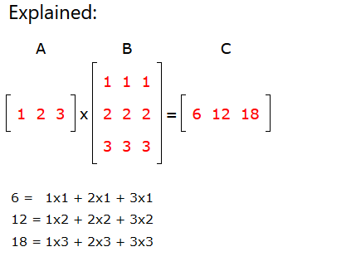
 | Ergebnis: | 117 | 39 | 51
 |  | 117 | 39

